Sheet1
1 | githubにリモートレポジトリを作成する
 | レポジトリ名 |  | n225trader

 | 作成終了 メッセージ
 |  | …or create a new repository on the command line
 |  | echo "# n225trader" >> README.md
 |  | git init
 |  | git add README.md
 |  | git commit -m "first commit"
 | * | git branch -M main
 | * | git remote add origin https://github.com/takezo1004/n225trader.git |  |  | 重要 | pushコマンドで送信するURL
 | * | git push -u origin main
 |  |  |  |  |  |  | 対象

2 | ローカル環境でローカルレポジトリを作成する
 |  | pyCharmでプロジェクトをn225traderに設定し起動する
 |  | メインメニュー VCS から Git リポジトリの作成します。
 |  | VCS -> バージョン管理へインポート->Gitリポジトリの作成
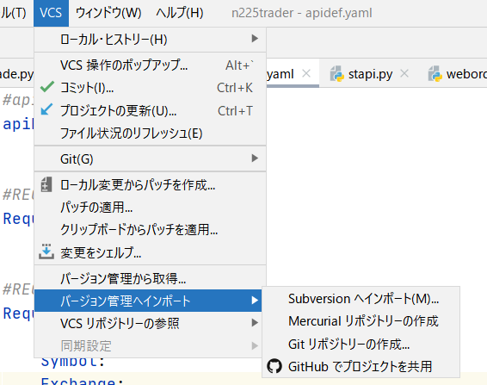

3 | 表示されたダイアログで、新しい Git リポジトリを作成するディレクトリを指定してOK⏎
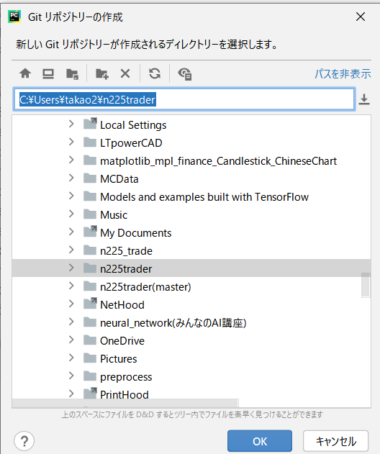

4 | 以降はpyCharmのターミナルでを使用して設定する。 |  |  | pyChramでは設定出来なかったので！
5 | pyCharmのターミナルを選択する
 | 1 | ローカルリポジトリに開発環境のディレクトリ/ファイル全体を「add」コマンドで追加する。

 | 2 | commitする

 |  | createされたファイルが表示されればOK

 | 3 | リモートレポジトリを作成した時のメッセージに従ってリモートに同じ環境を作成する。
 |  | * | git branch -M main
 |  | * | git remote add origin https://github.com/takezo1004/n225trader.git
 |  | * | git push -u origin main

 |  | 以下の内容とほぼ同じメッセージでリモートリポジトリの構成は完了。

 |  | まだgithubにはディレクトリは出来ていない

 |  | Githubで作成したリポジトリを、リモートリポジトリとして登録します。
 |  | githubでリポジトリを作成した時のURLを設定する

